預約表-xxx
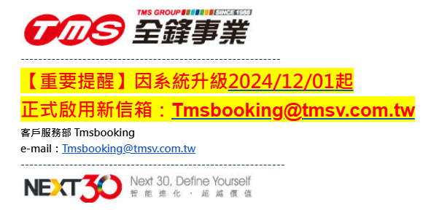
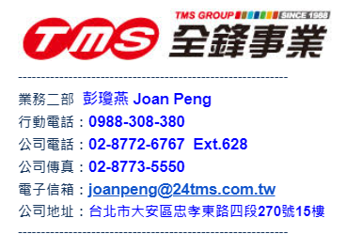
全 鋒 專 接 服 務 預 約 表
公司名稱 | 怡業股份有限公司 |  |  | 部門 |  |  | E-mail
申請人姓名 |  | 行動電話: |  | 室內電話 | 區碼 | 號 碼 |  | 分 機 | 日期 | 年 | 月 | 日 | 預約接送時間 (24小時制)
 |  | 公司統編 | 84756310 |  | 02 | 8911-1133
員工編號 |  | 使用目的 |  | 發票寄送地址 | 235新北市新店區寶橋路235巷12號4樓 |  |  |  | 出國日期 |  |  |  |  | ←請填寫接機時間(預估方式為起飛時間再加約2小時)
出差單單號 | (可免填) |  |  |  |  |  |  |  | 回國日期 |  |  |  |  | ←請填寫飛機抵達時間(若要延後接機請在表單註明)
1.乘客姓名 |  | 行動電話 |  | E-mail |  |  |  |  | 備註
2.乘客姓名 |  | 行動電話 |  | E-mail |  |  |  |  | 備註
出國航班編號 |  | 機 場 | ■桃園機場 □松山機場 | 台灣航班 起飛時間 (24小時制) |  |  | 搭乘 人數 | 行李 件數 |  | 選用車款
回國航班編號 |  | 機 場 | ■桃園機場 □松山機場 | 台灣航班 降落時間 (24小時制) |  |  |  |  |  | 選用車款
地址 | 縣 市 | 區 域 | 地 址
送機等候地址
接機前往地址
停靠站地址
備註
注意事項

■全鋒接送改寄送 tmsbooking@24tms.com.tw,joanpeng@24tms.com.tw
客服電話：(02)7733-0589 #623 客服:2775-9325

1.請於48小時前通知客服中心進行預約 (客服信箱: Tmsbooking@tmsv.com.tw／客服專線:02-2775-9325)，連假請提前7個工作天預約。 2.若預約服務時間為農曆春節或三天以上之連續期間，需酌收旺季服務費，農曆春節期間之定義依行政院人事行政局公告為依據。 3.若需異動或取消服務，請於原服務時間12小時前來電或來信客服中心變更或取消。 若於服務時間6小時內來電取消，須酌收空趟費用315元(含稅)， 若服務車輛準時於預約時間抵達而客戶臨時取消，則視同使用服務請款， 若臨時取消為天候或其它不可抗力之因素，則以個案方式由雙方協議處理。

計費方式
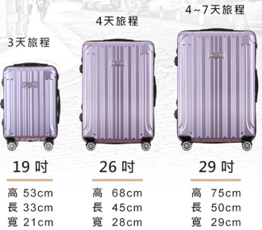
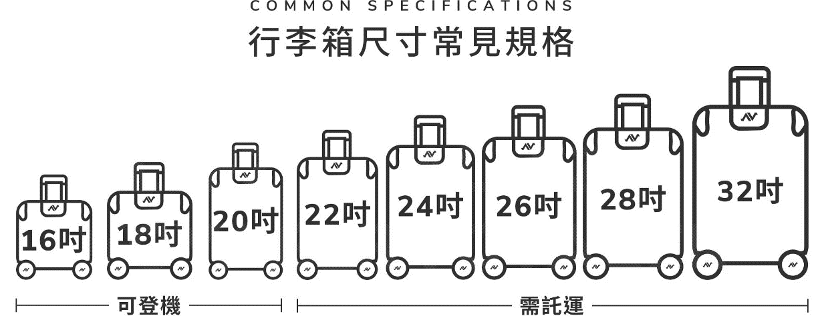
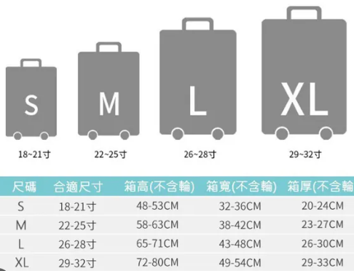
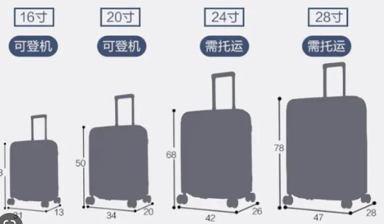
台北－桃園 機場接送：
單趟四人座$1100(含稅)。
單趟七人座$1500(含稅)。
舉牌費$105。
夜間加210。
多加一個停靠點加210。
(5公里內收取210元，超過5公里後，每公里加收53元)
24小時前可免費取消，6小時取消會加收空趟費

行李尺吋 | 4人座 | 7人座
20吋 | 3件 | 8件
25吋 | 2件 | 6件
27吋 | 2件 | 5件
29吋 | 1件 | 4件

四人座：27吋一件+29吋一件很可能放不下,每台車行李廂不同大小,若放不下就會行搭乘人員自己想辦法搭別台喔

報價單
